对账
订单号 | 入住日期 | 离店日期 | 应收 |  |  |  | ,
999224142066714 | 2023-07-18 | 2023-07-22 | 700 | 700.00 | 3371666 | 0 | ,3371666 | 直采
999224985773512 | 2023-07-19 | 2023-07-22 | 241.44 | 241.44 | 3557755 | 0 | ,3557755 | 直采
999225062143187 | 2023-07-20 | 2023-07-22 | 75.88 | 75.88 | 3578080 | 0 | ,3578080 | 直采
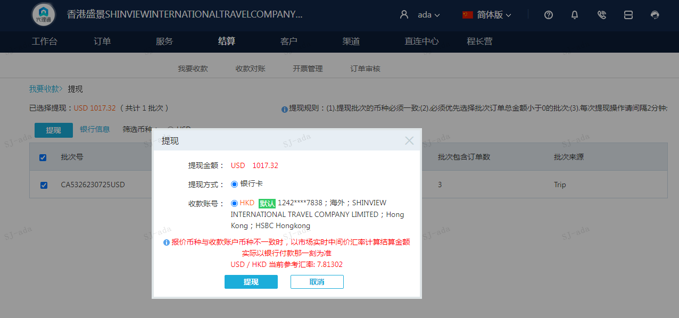
 |  |  | 1017.32
 |  |  | USD 1017.32

A230725093334911 | 1017.32 | 7948.34
USD / HKD 当前参考汇率: 7.81302
总计：1017.32 USD/ 7948.34 HKD

